Задание
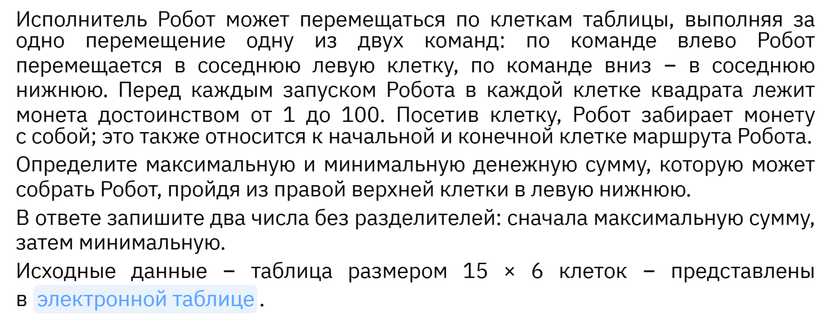
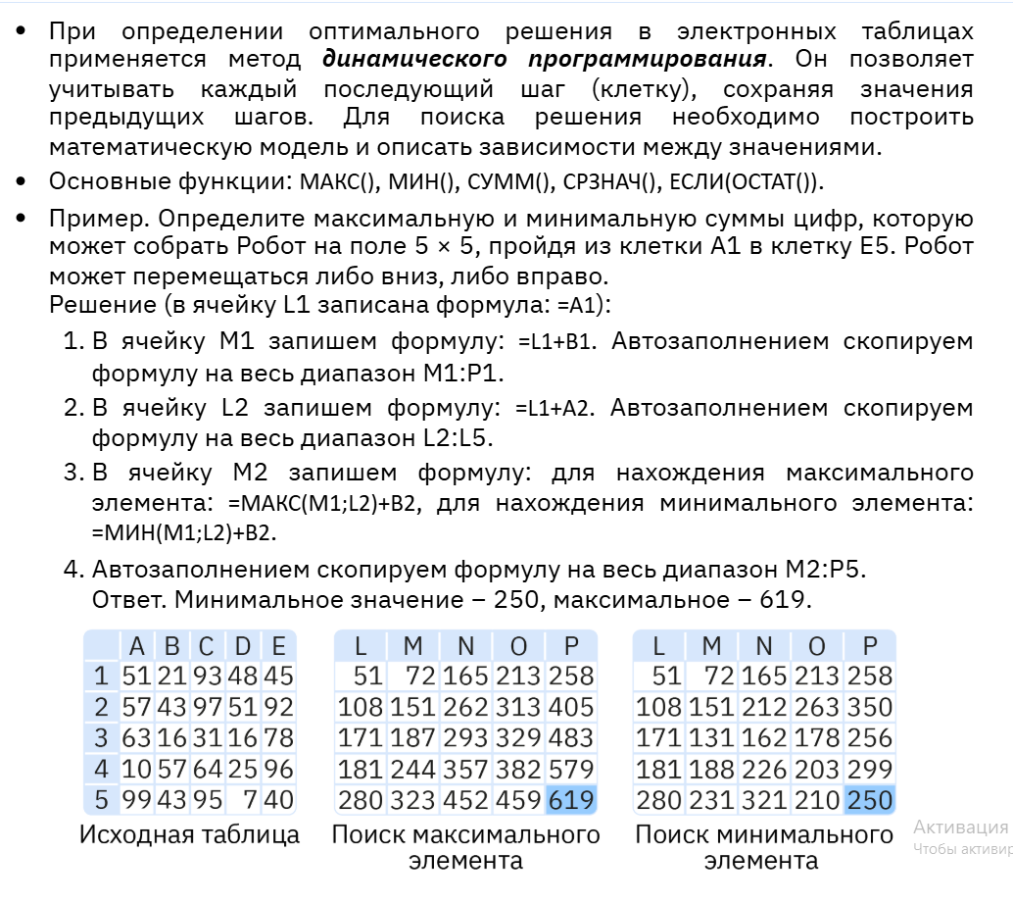

ЗАДАНИЕ
1 | Выполните решение Примера по образцу (шаг 1- 4), см. лист Пример
2 | Основываясь на примере, решите задание №2 используя лист "Таблица"

